Overview
TEST MODULE ZIGBEE TI CC2530

THIẾT BỊ:
5 module Zigbee Ti cc2530. Các module được đặt tên A, B, C, D, E như hình bên dưới
A
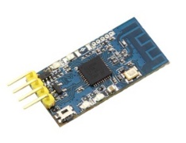
B
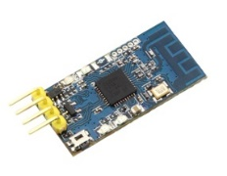
C

D

E
 |  | CẤU HÌNH:
 |  | Baudrate 9600:
 |  | Phương thức truyền: Broadcast

NHIỆM VỤ: | Test khoảng cách, thời gian và độ ổn định khi truyền nhận dữ liệu giữa các module
1. Test hoạt động truyền nhận tín hiệu của mỗi module
2. Test truyền nhận tín hiệu qua cổng UART giữa nhiều module (3, 4, 5,… module) đặt cùng vị trí
3. Test truyền nhận tín hiệu giữa 2 module (A truyền, B nhận) khi có thêm các module khác đặt giữa (mục đích mở rộng không gian truyền nhận tín hiệu)
- Case 1: Chỉ có module C đặt giữa A và B
- Case 2: Có module C và D đặt giữa A và B
- Case 3: Có module C, D, E đặt giữa A và B
4. Test truyền nhận tín hiệu khi lắp module (thay cho HC-12) vào PCB và đặt vào trong tường

